Registro de control de Asignatu
Origen | Campo | Obligatorio | JSON | SQL | Notas
Circular | estudiante | Si | OrganizationPersonRole;RoleID == 6 (Estudiante) AND OrganizationPersonRole.PersonID | select * from PersonIdentifier where RefPersonIdentificationSystemid=54
Circular | Fecha | Si | EntryDate | select * from PersonIdentifier where RefPersonIdentificationSystemid=54 | ver explicación en hoja "Registro salidas o retiros"
Circular | Registro de control de asignatura (Asignatura) | Si | OrganizationId de los RefOrganizationTypeId de tipo asignatura | select * from PersonIdentifier where RefPersonIdentificationSystemid=54 | ver explicación de nivel y curso en "Registro de matrícula" Las asignaturas son: Organization.RefOrganizationTypeId == 22 (Course Section)
Circular | Hora de asignatura | Si | EntryDate | select * from PersonIdentifier where RefPersonIdentificationSystemid=54 | ver explicación en hoja "Registro salidas o retiros"
Circular | Registro de control de asignatura (Tipo) | Si | RoleAttendanceEvent; van en pareja dependiendo del tipo de registro (RefAttendanceEventTypeId+RefAttendanceStatusId) o (RefAbsentAttendanceCategoryId + RefPresentAttendanceCategoryId) | select * from PersonIdentifier where RefPersonIdentificationSystemid=54
Circular | Registro de control de asignatura (Observaciones/Justificativo) | Si | RoleAttendanceEvent; Observaciones (para indicar los motivos que ocasionaron un cambio de información) | select * from PersonIdentifier where RefPersonIdentificationSystemid=54
Circular | Registro de control de asignatura (Firma) | Si | RoleAttendanceEvent; digitalRandomKey | select * from PersonIdentifier where RefPersonIdentificationSystemid=54
Circular | Total estudiantes presentes | Si | Vista del modelo AttendanceSummary; TotalEstudiantesPresentes | select * from PersonIdentifier where RefPersonIdentificationSystemid=54 | Aún no existe, se propone la creación de una vista para totales. Confirmar si esto resulve el tema planteado o se utilizará otra mecanismo para obtener los totales desde desde los establecimientos.
Circular | Total estudiantes atrasados | Si | Vista del modelo AttendanceSummary; TotalEstudiantesAtrasados | select * from PersonIdentifier where RefPersonIdentificationSystemid=54
Circular | Total estudiantes ausentes | Si | Vista del modelo AttendanceSummary; TotalEstudiantesAusentes | select * from PersonIdentifier where RefPersonIdentificationSystemid=54
Circular | Total asistencia diaria | Si | Vista del modelo AttendanceSummary; TotalAsistenciaDiaria | select * from PersonIdentifier where RefPersonIdentificationSystemid=54
Circular | Números de lista estudiantes atrasados | Si | PersonIdentifier.Identifier AND refPersonIdentificationSystemId == 54. Si hubera un cambio de curso del estudiante durante el año escolar, este caso debería quedar registrado en la tabla PersonStatus y refPersonStatusTypeId==32 | select * from PersonIdentifier where RefPersonIdentificationSystemid=54
Circular | Números de lista estudiantes ausentes | Si | PersonIdentifier.Identifier AND refPersonIdentificationSystemId == 54. Si hubera un cambio de curso del estudiante durante el año escolar, este caso debería quedar registrado en la tabla PersonStatus y refPersonStatusTypeId==32 | select * from PersonIdentifier where RefPersonIdentificationSystemid=54
Circular | --RBD | Si | Organization.ShortName AND Organization.RefOrganizationTypeId == 10 (k12School) | select * from PersonIdentifier where RefPersonIdentificationSystemid=54
Circular | --Nombre establecimiento | Si | Organization.Name AND Organization.RefOrganizationTypeId == 10 (k12School) | select * from PersonIdentifier where RefPersonIdentificationSystemid=54
Circular | Local Escolar | Si |  | select * from PersonIdentifier where RefPersonIdentificationSystemid=54
Circular | Letra Curso | Si | OrganizationPersonRole;RoleID == 6 (Estudiante) AND OrganizationPersonRole;OrganizationId == Organization.OrganizationId AND Organization.RefOrganizationTypeId == 21 (Course) | select * from PersonIdentifier where RefPersonIdentificationSystemid=54
Circular | Grado | Si | Este filtro entrega el curso en el cuál está inscrito el estudiante. OrganizationPersonRole;RoleID == 6 (Estudiante) AND OrganizationPersonRole;OrganizationId == Organization.OrganizationId AND Organization.RefOrganizationTypeId == 21 (Course) Luego de obtednido el organizationID del curso, se puede recorrer la estructura jerarquica de la tabla OrganizationRelationShip para obtener la siguiente información relacionada con el curso. 38 (Modalidad de Enseñanza) 39 (Jornada Escolar) 40 (Nivel Educacional) 41 (Rama de especialidad) 42 (Sector Económico) 43 (Especialidad) 44 (Tipo de curso (Simple/Combinado)) 45 (Código de enseñanza) 46 (Grado de enseñanza) 21 (Course) | select * from PersonIdentifier where RefPersonIdentificationSystemid=54 | "El siguiente link contiene un ejemplo de la estructura jerarquica que se encuentra cargada en la BD. https://docs.google.com/spreadsheets/d/1ZNqqzeMBbniWJ57Ye6RhELlPKperzRNV9AVbaQD3ahY/edit#gid=491532186 Por lo tanto, para obtener el nivel, el curso, el código de enseñanza, etc. se deben uilizar las tablas Organization y OrganizationRelationShip."
Circular | Nivel | Si | Este filtro entrega el curso en el cuál está inscrito el estudiante. OrganizationPersonRole;RoleID == 6 (Estudiante) AND OrganizationPersonRole;OrganizationId == Organization.OrganizationId AND Organization.RefOrganizationTypeId == 21 (Course) Luego de obtednido el organizationID del curso, se puede recorrer la estructura jerarquica de la tabla OrganizationRelationShip para obtener la siguiente información relacionada con el curso. 38 (Modalidad de Enseñanza) 39 (Jornada Escolar) 40 (Nivel Educacional) 41 (Rama de especialidad) 42 (Sector Económico) 43 (Especialidad) 44 (Tipo de curso (Simple/Combinado)) 45 (Código de enseñanza) 46 (Grado de enseñanza) 21 (Course) | select * from PersonIdentifier where RefPersonIdentificationSystemid=54 | "El siguiente link contiene un ejemplo de la estructura jerarquica que se encuentra cargada en la BD. https://docs.google.com/spreadsheets/d/1ZNqqzeMBbniWJ57Ye6RhELlPKperzRNV9AVbaQD3ahY/edit#gid=491532186 Por lo tanto, para obtener el nivel, el curso, el código de enseñanza, etc. se deben uilizar las tablas Organization y OrganizationRelationShip."
Circular | Modalidad | Si | Este filtro entrega el curso en el cuál está inscrito el estudiante. OrganizationPersonRole;RoleID == 6 (Estudiante) AND OrganizationPersonRole;OrganizationId == Organization.OrganizationId AND Organization.RefOrganizationTypeId == 21 (Course) Luego de obtednido el organizationID del curso, se puede recorrer la estructura jerarquica de la tabla OrganizationRelationShip para obtener la siguiente información relacionada con el curso. 38 (Modalidad de Enseñanza) 39 (Jornada Escolar) 40 (Nivel Educacional) 41 (Rama de especialidad) 42 (Sector Económico) 43 (Especialidad) 44 (Tipo de curso (Simple/Combinado)) 45 (Código de enseñanza) 46 (Grado de enseñanza) 21 (Course) | select * from PersonIdentifier where RefPersonIdentificationSystemid=54 | "El siguiente link contiene un ejemplo de la estructura jerarquica que se encuentra cargada en la BD. https://docs.google.com/spreadsheets/d/1ZNqqzeMBbniWJ57Ye6RhELlPKperzRNV9AVbaQD3ahY/edit#gid=491532186 Por lo tanto, para obtener el nivel, el curso, el código de enseñanza, etc. se deben uilizar las tablas Organization y OrganizationRelationShip."
Circular | Primer Nombre Profesor Jefe | Si | _Personas; Person; FirstName | select * from PersonIdentifier where RefPersonIdentificationSystemid=54 | ver respuesta Registro de Matrícula
Circular | Segundo Nombre Profesor Jefe | Si | _Personas; Person; MiddleName | select * from PersonIdentifier where RefPersonIdentificationSystemid=54 | ver respuesta Registro de Matrícula
Circular | Apellido Paterno Profesor Jefe | Si | _Personas; Person; LastName | select * from PersonIdentifier where RefPersonIdentificationSystemid=54 | ver respuesta Registro de Matrícula
Circular | Apellido Materno Profesor Jefe | Si | _Personas; Person; SecondLastName | select * from PersonIdentifier where RefPersonIdentificationSystemid=54 | ver respuesta Registro de Matrícula
Circular | Primer Nombre Profesor Asignatura | Si | _Personas; Person; FirstName | select * from PersonIdentifier where RefPersonIdentificationSystemid=54 | ver respuesta Registro de Matrícula
Circular | Segundo Nombre Profesor Asignatura | Si | _Personas; Person; MiddleName | select * from PersonIdentifier where RefPersonIdentificationSystemid=54 | ver respuesta Registro de Matrícula
Circular | Apellido Paterno Profesor Asignatura | Si | _Personas; Person; LastName | select * from PersonIdentifier where RefPersonIdentificationSystemid=54 | ver respuesta Registro de Matrícula
Circular | Apellido Materno Profesor Asignatura | Si | _Personas; Person; SecondLastName | select * from PersonIdentifier where RefPersonIdentificationSystemid=54 | ver respuesta Registro de Matrícula
 |  |  |  | select * from PersonIdentifier where RefPersonIdentificationSystemid=54
Fotos referencia: Educación parvularia no tiene control de asignatura, solo registro diario |  |  |  | select * from PersonIdentifier where RefPersonIdentificationSystemid=54
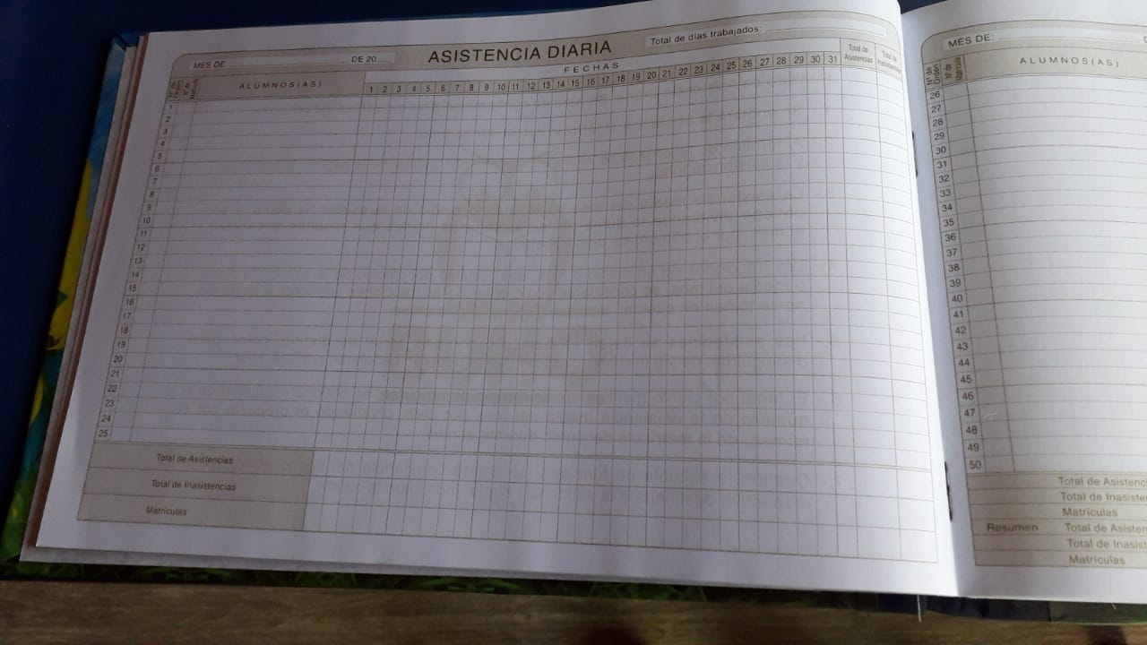
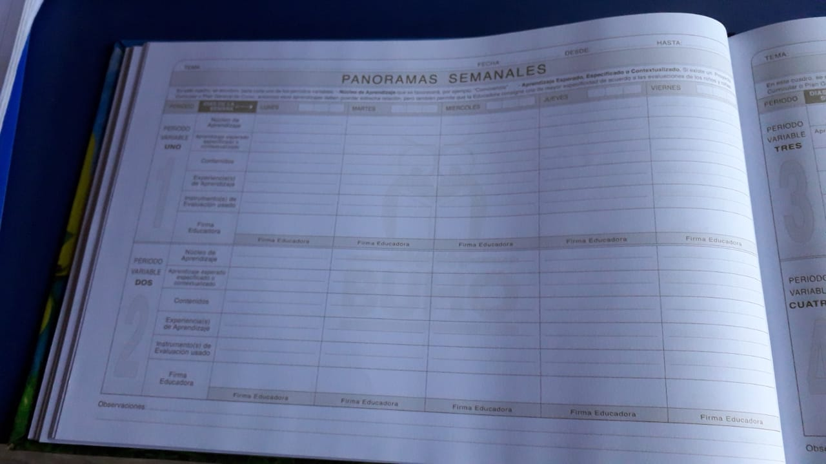
 |  |  |  | select * from PersonIdentifier where RefPersonIdentificationSystemid=54
 |  |  |  | select * from PersonIdentifier where RefPersonIdentificationSystemid=54
 |  |  |  | select * from PersonIdentifier where RefPersonIdentificationSystemid=54
 |  |  |  | select * from PersonIdentifier where RefPersonIdentificationSystemid=54
 |  |  |  | select * from PersonIdentifier where RefPersonIdentificationSystemid=54
 |  |  |  | select * from PersonIdentifier where RefPersonIdentificationSystemid=54
 |  |  |  | select * from PersonIdentifier where RefPersonIdentificationSystemid=54
 |  |  |  | select * from PersonIdentifier where RefPersonIdentificationSystemid=54
 |  |  |  | select * from PersonIdentifier where RefPersonIdentificationSystemid=54

Registro de actividades
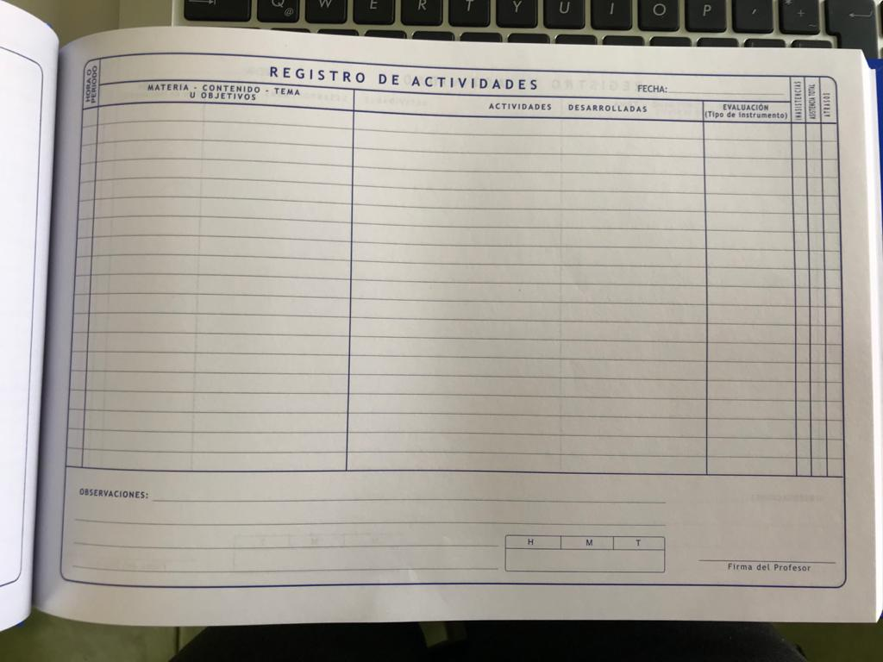
Origen | Campo | Obligatorio | JSON | SQL | Notas
Circular | Fecha de actividad | Si | OrganizationCalendarSession; BeginDate + SessionStartTime + EndDate + SessionEndTime |  | ver ejemplo en https://docs.google.com/spreadsheets/d/1ZNqqzeMBbniWJ57Ye6RhELlPKperzRNV9AVbaQD3ahY/edit#gid=1600736791
Circular | Núcleo de aprendizaje | Si |  |  | ver sección d, registro de evaluaciones y sectores educativos
Circular | Aprendizaje esperado | Si
Circular | Experiencia(s) de aprendizaje | Si
Circular | Contenidos | Si | OrganizationCalendarSession; Description
Circular | Instrumento(s) de evaluación | Si | Los campos MarkingTermIndicator y SchedulingTermIndicator de la tabla OrganizationCalendarSession indican si la sesión tomó asistencia y si se realizó alguna evaluación.
Circular | Firma digital | Si | RoleAttendanceEvant.digitalRandomKey o RoleAttendanceEvant.fileScanBase64 dependiendo del tipo de firma |  | se agregaron los campos
Circular | Foto de la actividad | No | N/A
Circular | Información compartida con la familia | No | N/A
Circular | --RBD | Si | Organization.ShortName AND Organization.RefOrganizationTypeId == 10 (k12School)
Circular | --Nombre establecimiento | Si | Organization.Name AND Organization.RefOrganizationTypeId == 10 (k12School)
Circular | Nivel | Si | Este filtro entrega el curso en el cuál está inscrito el estudiante. OrganizationPersonRole;RoleID == 6 (Estudiante) AND OrganizationPersonRole;OrganizationId == Organization.OrganizationId AND Organization.RefOrganizationTypeId == 21 (Course) Luego de obtednido el organizationID del curso, se puede recorrer la estructura jerarquica de la tabla OrganizationRelationShip para obtener la siguiente información relacionada con el curso. 38 (Modalidad de Enseñanza) 39 (Jornada Escolar) 40 (Nivel Educacional) 41 (Rama de especialidad) 42 (Sector Económico) 43 (Especialidad) 44 (Tipo de curso (Simple/Combinado)) 45 (Código de enseñanza) 46 (Grado de enseñanza) 21 (Course) |  | "El siguiente link contiene un ejemplo de la estructura jerarquica que se encuentra cargada en la BD. https://docs.google.com/spreadsheets/d/1ZNqqzeMBbniWJ57Ye6RhELlPKperzRNV9AVbaQD3ahY/edit#gid=491532186 Por lo tanto, para obtener el nivel, el curso, el código de enseñanza, etc. se deben uilizar las tablas Organization y OrganizationRelationShip."
Circular | Modalidad | Si | Este filtro entrega el curso en el cuál está inscrito el estudiante. OrganizationPersonRole;RoleID == 6 (Estudiante) AND OrganizationPersonRole;OrganizationId == Organization.OrganizationId AND Organization.RefOrganizationTypeId == 21 (Course) Luego de obtednido el organizationID del curso, se puede recorrer la estructura jerarquica de la tabla OrganizationRelationShip para obtener la siguiente información relacionada con el curso. 38 (Modalidad de Enseñanza) 39 (Jornada Escolar) 40 (Nivel Educacional) 41 (Rama de especialidad) 42 (Sector Económico) 43 (Especialidad) 44 (Tipo de curso (Simple/Combinado)) 45 (Código de enseñanza) 46 (Grado de enseñanza) 21 (Course) |  | "El siguiente link contiene un ejemplo de la estructura jerarquica que se encuentra cargada en la BD. https://docs.google.com/spreadsheets/d/1ZNqqzeMBbniWJ57Ye6RhELlPKperzRNV9AVbaQD3ahY/edit#gid=491532186 Por lo tanto, para obtener el nivel, el curso, el código de enseñanza, etc. se deben uilizar las tablas Organization y OrganizationRelationShip."
Circular | Grado | Si | Este filtro entrega el curso en el cuál está inscrito el estudiante. OrganizationPersonRole;RoleID == 6 (Estudiante) AND OrganizationPersonRole;OrganizationId == Organization.OrganizationId AND Organization.RefOrganizationTypeId == 21 (Course) Luego de obtednido el organizationID del curso, se puede recorrer la estructura jerarquica de la tabla OrganizationRelationShip para obtener la siguiente información relacionada con el curso. 38 (Modalidad de Enseñanza) 39 (Jornada Escolar) 40 (Nivel Educacional) 41 (Rama de especialidad) 42 (Sector Económico) 43 (Especialidad) 44 (Tipo de curso (Simple/Combinado)) 45 (Código de enseñanza) 46 (Grado de enseñanza) 21 (Course) |  | "El siguiente link contiene un ejemplo de la estructura jerarquica que se encuentra cargada en la BD. https://docs.google.com/spreadsheets/d/1ZNqqzeMBbniWJ57Ye6RhELlPKperzRNV9AVbaQD3ahY/edit#gid=491532186 Por lo tanto, para obtener el nivel, el curso, el código de enseñanza, etc. se deben uilizar las tablas Organization y OrganizationRelationShip."
Circular | Letra Curso | Si | OrganizationPersonRole;RoleID == 6 (Estudiante) AND OrganizationPersonRole;OrganizationId == Organization.OrganizationId AND Organization.RefOrganizationTypeId == 21 (Course)
Circular | Primer Nombre Docente | Si | _Personas; Person; FirstName |  | ver respuesta Registro de Matrícula
Circular | Segundo Nombre Docente | Si | _Personas; Person; MiddleName |  | ver respuesta Registro de Matrícula
Circular | Apellido Paterno Docente | Si | _Personas; Person; LastName |  | ver respuesta Registro de Matrícula
Circular | Apellido Materno Docente | Si | _Personas; Person; SecondLastName |  | ver respuesta Registro de Matrícula
Circular | Subsector | Si
Circular | Actividades Desarrolladas | Si
Circular | N° Horas | Si

